LogIn


 | Usuário :
 | Senha :

LayOut
LayOut Máquinas- SPBrasil

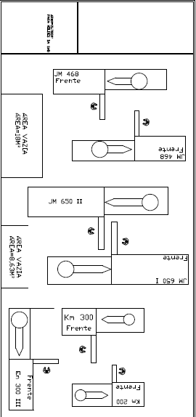

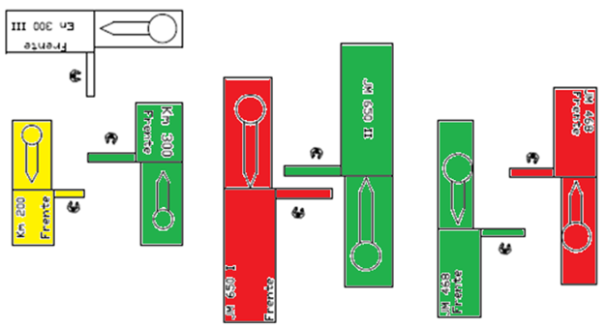

Legenda ícones :

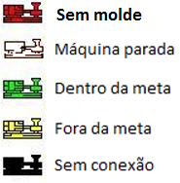

 |  | Duplo click leva a gráfico 1X1 da maquina. Grafico( TC x T )

Carlos .Suzuki | 8/23/17

LayOut Icone
Ícones Máquinas- SPBrasil

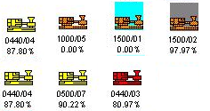

Legenda ícones :

Carlos .Suzuki |  | 8/23/17

 | Duplo click leva a grafico 1X1 da maquina. Grafico( TC x T )

Graficos 1X1
Gráfico das máquinas - SPBrasil
 |  |  | Visualizar so existe nas telas dos graficos

 |  |  | 3:00:00 | 44
 |  |  | 3:15:00 | 49
 |  |  | 3:30:00 | 51
 |  |  | 3:45:00 | 42
 |  |  | 4:00:00 | 48
 |  |  | 4:15:00 | 51
 |  |  | 4:30:00 | 47
 |  |  | 4:45:00 | 47
 |  |  | 5:00:00 | 45
 |  |  | 5:15:00 | 51
 |  |  | 5:30:00 | 48
 |  |  | 5:45:00 | 45
 |  |  | 6:00:00 | 44
 |  |  | 6:15:00 | 48
 |  |  | 6:30:00 | 43
 |  |  | 6:45:00 | 45
 |  |  | 7:00:00 | 43
 |  |  | 7:15:00 | 40
 |  |  | 8:15:00 | 44

Carlos .Suzuki |  | 8/23/17

 | Duplo Click no grafico e leva o usuario a tabela da produçao do dia e da maquina clicada

Graficos 2X1
Gráfico das máquinas - SPBrasil

3:00:00 | 44
3:15:00 | 49
3:30:00 | 51
3:45:00 | 42
4:00:00 | 48
4:15:00 | 51
4:30:00 | 47
4:45:00 | 47
5:00:00 | 45
5:15:00 | 51
5:30:00 | 48
5:45:00 | 45
6:00:00 | 44
6:15:00 | 48
6:30:00 | 43
6:45:00 | 45
7:00:00 | 43
7:15:00 | 40
8:15:00 | 44

 |  |  | 3:00:00 | 47 | 3:00:00 | 12
 |  |  | 3:15:00 | 46 | 3:15:00
 |  |  | 3:30:00 |  | 3:30:00
 |  |  | 3:45:00 |  | 3:45:00 | 15
 |  |  | 4:00:00 | 45 | 4:00:00 | 13
 |  |  | 4:15:00 | 48 | 4:15:00 | 13
3:00:00 | 12
3:15:00
3:30:00
3:45:00 | 15
4:00:00 | 13
4:15:00 | 13
4:30:00 | 14
4:45:00 | 12
5:00:00 | 14
5:15:00 | 13
5:30:00
5:45:00
6:00:00 | 15
6:15:00 | 13
6:30:00 | 13
6:45:00 | 13
7:00:00 | 13
7:15:00 | 12
8:15:00 | 14
 |  |  | 4:30:00 | 45 | 4:30:00 | 14
 |  |  | 4:45:00 | 47 | 4:45:00 | 12
 |  |  | 5:00:00 | 46 | 5:00:00 | 14
 |  |  | 5:15:00 |  | 5:15:00 | 13
 |  |  | 5:30:00 |  | 5:30:00
 |  |  | 5:45:00 | 46 | 5:45:00
 |  |  | 6:00:00 | 47 | 6:00:00 | 15
 |  |  | 6:15:00 | 49 | 6:15:00 | 13
 |  |  | 6:30:00 | 48 | 6:30:00 | 13
 |  |  | 6:45:00 |  | 6:45:00 | 13
 |  |  | 7:00:00 | 44 | 7:00:00 | 13
 | Carlos .Suzuki | 8/23/17 | 7:15:00 | 51 | 7:15:00 | 12
 |  |  | 8:15:00 | 40 | 8:15:00 | 14

Duplo Click no gráfico e leva o usuário a tabela da produção do dia e da máquina clicada

Graficos 2X2
Gráfico das máquinas - SPBrasil

3:00:00 | 44
3:15:00 | 49
3:30:00 | 51
3:45:00 | 42
4:00:00 | 48
4:15:00 | 51
4:30:00 | 47
4:45:00 | 47
5:00:00 | 45
5:15:00 | 51
5:30:00 | 48
5:45:00 | 45
6:00:00 | 44
6:15:00 | 48
6:30:00 | 43
6:45:00 | 45
7:00:00 | 43
7:15:00 | 40
8:15:00 | 44
3:00:00 | 44
3:15:00 | 49
3:30:00 | 51
3:45:00 | 42
4:00:00 | 48
4:15:00 | 51
4:30:00 | 47
4:45:00 | 47
5:00:00 | 45
5:15:00 | 51
5:30:00 | 48
5:45:00 | 45
6:00:00 | 44
6:15:00 | 48
6:30:00 | 43
6:45:00 | 45
7:00:00 | 43
7:15:00 | 40
8:15:00 | 44

Mostra desde quando o molde entrou em maquina ate o momento atual

3:00:00 | 44
3:15:00 | 49
3:30:00 | 51
3:45:00 | 42
4:00:00 | 48
4:15:00 | 51
4:30:00 | 47
4:45:00 | 47
5:00:00 | 45
5:15:00 | 51
5:30:00 | 48
5:45:00 | 45
6:00:00 | 44
6:15:00 | 48
6:30:00 | 43
6:45:00 | 45
7:00:00 | 43
7:15:00 | 40
8:15:00 | 44
3:00:00 | 44
3:15:00 | 49
3:30:00 | 51
3:45:00 | 42
4:00:00 | 48
4:15:00 | 51
4:30:00 | 47
4:45:00 | 47
5:00:00 | 45
5:15:00 | 51
5:30:00 | 48
5:45:00 | 45
6:00:00 | 44
6:15:00 | 48
6:30:00 | 43
6:45:00 | 45
7:00:00 | 43
7:15:00 | 40
8:15:00 | 44

Data de inicio :
Hora de início:
Data Fim:
Hora fim:

Tabela das maquinas
Tabela das máquinas - SPBrasil
 |  |  |  |  |  |  |  |  |  | Duplo click em qualquer celula do cabecalho ordena do menor pro maior e fica invertendo a medida que usuario da duplo click

Máquina | Molde | Cliente | Projeto | Início |  | Quant. Pçs. Inj. |  | T.C. Real / T.C. Obj.
 |  |  |  |  |  |  |  | x

 |  |  |  |  |  | x |  |  |  | Duplo click abre grafico TC x T (agora) do tipo 1x1 com marcadores medida do TC, Objetivo

 |  |  |  |  |  |  |  |  |  | Duplo click abre grafico quanto pc x T (agora) do tipo 1x1 com marcadores media peçcas prod, Objetivo
 |  |  |  | x

 |  |  |  |  |  |  |  |  |  | Duplo click abre grafico quanto TC x T (agora) do tipo 1x1 com marcadores TC e Turno

 |  |  | x
 |  |  |  |  |  |  |  |  |  | Duplo click abre tabela do projeto
 |  | x
 |  |  |  |  |  |  |  |  |  | Duplo click abre tabela do Cliente
 | x
 |  |  |  |  |  |  |  |  |  | Duplo click abre tabela do Molde

x |  |  |  |  |  |  |  |  |  | Duplo click abre tabela da máquina

 |  |  |  |  |  |  | Carlos .Suzuki |  | 8/23/17

 | Dluplo click nas celulas e nao no cabeçcalho Leva o usuario para outras tabelas |  |  |  | Duplo click Leva o usuario para graficos

Tabela do proj.
Tabela das máquinas - SPBrasil
 |  |  |  |  |  |  |  |  |  | Duplo click em qualquer celula do cabecalho ordena do menor pro maior e fica invertendo a medida que usuario da duplo click

Proj. | Num. Moldes | Cliente | Projeto | Início |  | Quant. Pçs. Inj. |  | T.C. Real / T.C. Obj.
 |  |  |  |  |  |  |  | x

 |  |  |  |  |  | x |  |  |  | Duplo click abre grafico TC x T (agora) do tipo 1x1 com marcadores medida do TC, Objetivo

 |  |  |  |  |  |  |  |  |  | Duplo click abre grafico quanto pc x T (agora) do tipo 1x1 com marcadores media peçcas prod, Objetivo
 |  |  |  | x

 |  |  |  |  |  |  |  |  |  | Duplo click abre grafico quanto TC x T (agora) do tipo 1x1 com marcadores TC e Turno

 |  |  | x
 |  |  |  |  |  |  |  |  |  | Duplo click abre tabela do projeto
 |  | x
 |  |  |  |  |  |  |  |  |  | Duplo click abre tabela do Cliente
 | x
 |  |  |  |  |  |  |  |  |  | Duplo click abre tabela do Molde

x |  |  |  |  |  |  |  |  |  | Duplo click abre tabela da máquina

 |  |  |  |  |  |  | Carlos .Suzuki |  | 8/23/17

 | Dluplo click nas celulas e nao no cabeçcalho Leva o usuario para outras tabelas |  |  |  | Duplo click Leva o usuario para graficos

